仓库代码
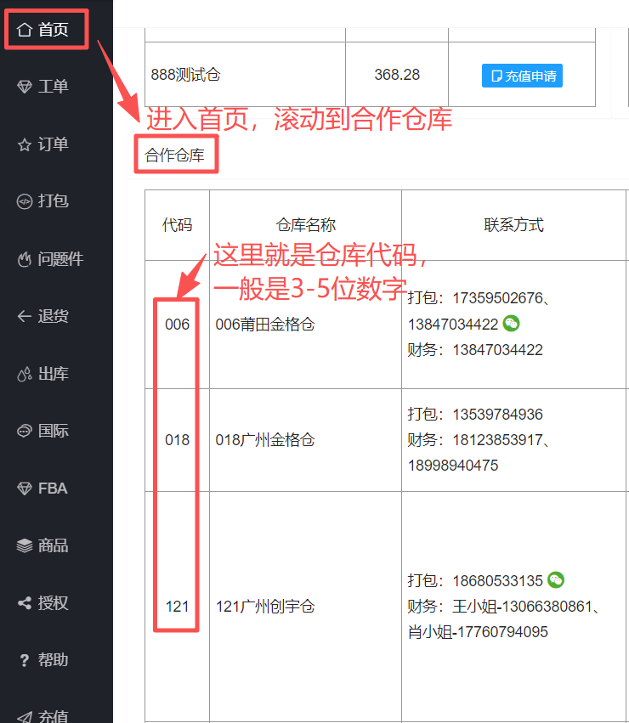
仓库名称 | 仓库代码
007东莞沙田金格仓 | 007
016加拿大渥太华仓 | 016
003东莞宜达仓 | 003
009东莞沙田八角仓 | 009
017加拿大金格仓 | 017
008义乌嘉洋仓 | 008
005深圳小红帽 | 005
120裕康云仓 | 120
121广州创宇仓 | 121
122义乌优易仓 | 122
801泉州晋江仓 | 801
123深圳润百国际仓 | 123
129珲春畅达仓 | 129
130大粤深圳机场中心仓 | 130
125厦门琳珑仓 | 125
126泉州琳龙仓 | 126
805义立鸡西边境仓 | 805
170东莞万色仓 | 170
205潍坊罗莎娜仓 | 205
002东莞示范仓 | 002
260白沟桐易集货仓 | 260
012东莞晶鹰仓 | 012
210莆田嘉时派仓 | 210
212滨州高姿态仓 | 212
207宁波优易仓 | 207
600深圳极通环球仓 | 600
100深圳福永操作中心 | 100
001深圳龙华仓(代贴) | 001
520深圳山海国际仓 | 520
888测试仓 | 888
517义乌云兔仓 | 517
521广州裕康仓 | 521
519东莞沐木仓 | 519
699星贸邮政仓 | 699
522太原馨瑜国际仓 | 522
527厦门龚晖仓 | 527
006莆田金格仓 | 006
018广州金格仓 | 018
603上海易邮宝仓 | 603
698峰贸郑州仓 | 698
810嘉明跨境代贴 | 810
529河北阿涛科技仓 | 529
532泉州裕康仓 | 532
777深圳锦橙仓 | 777
799金华浩池仓 | 799
788中山快越达仓 | 788
181深圳宝安机场秦峰仓 | 181
265法斯特龙岩仓 | 265
011广州中赢仓 | 011
004义乌亿多金仓 | 004
262北俄揭阳仓 | 262
263圆航福州仓 | 263
535深圳福永1号仓 | 535
310龙运国际义乌仓 | 310
316立德广州仓 | 316
537深圳龙岗仓 | 537
317立德义乌仓 | 317
A02华南国欧操作中心 | A02
A01黑河国欧仓 | A01
538深圳机场亚俄仓 | 538
809莆田小红帽 | 809
811多亿国际仓 | 811
112运立达深圳仓 | 112
539佛山馨瑜仓 | 539
A03华东国欧操作中心 | A03
808广州延锦仓 | 808
540义乌亚俄1号仓 | 540
90451安徽久和仓 | 90451
199卖家自贴单 | 199
913深圳宝安汇畅仓 | 913
919深圳龙岗安鑫达仓 | 919
171珲春7D仓 | 171
541东莞塘厦仓 | 541
021哈尔滨美达仓 | 021
023沈阳美达仓 | 023
029珠海美达仓 | 029
028中山美达仓 | 028
022长春美达仓 | 022
1020深圳百城万店仓 | 1020
9201厦门乐翔仓 | 9201
025石家庄美达仓 | 025
115郑州易彼仓 | 115
116宁波新兖仓 | 116
015深圳雷翼国际仓 | 015
020莆田飞广仓 | 020
026武汉美达仓 | 026
027上海美达仓 | 027
365惠州百多仓 | 365
1022上海泰客迎(自用) | 1022
9210广州法而特仓 | 9210
9220惠州美美屿仓 | 9220
9230中山星丽帮仓 | 9230
9250临沂沐风仓 | 9250
A001深圳龙华仓(自贴查件) | A001
9260义乌全盛仓 | 9260
9270南阳胡超供应链仓 | 9270
9280东莞枫芒仓 | 9280
568深圳顺泽仓 | 568
151佛山盛世速卖仓 | 151
367东莞洺辉仓 | 367
366杭州百多仓 | 366
266广州白云北俄仓 | 266
9150临沂承恩仓 | 9150
9290深圳东汇运通仓 | 9290
9310深圳鸿运通仓 | 9310
9320合肥坊伦仓 | 9320
789广州快越达仓 | 789
9191东莞虎门安鑫达仓 | 9191
9331成都良可屿森商贸有限公司 | 9331
9381成都鸿涛汇仓 | 9381
9391晋江相诚望仓 | 9391
9010东飞深圳机场仓 | 9010
9681星魔方莫斯科海外仓 | 9681
9001惠州顺洋诚誉仓 | 9001
9021深圳世濠仓 | 9021
9051佛山可爆可了 | 9051
9061深圳林盛仓 | 9061
9081义乌善貌仓 | 9081
9071深圳光明白桦速服务仓 | 9071
9101 | 9101
1051广州永泽仓 | 1051
A100深圳铭大仓 | A100
9161厦门智雨仓 | 9161
9171苏州博汇特仓 | 9171
6775俄通收广州中心仓 | 6775
6021厦门码欧栖仓 | 6021
6061吉安三好贸易仓 | 6061
6071泉州堉琨丰泽仓 | 6071
6081太原华琪仓 | 6081
6101龙岩财源广进仓 | 6101
6776俄通收东莞中心仓 | 6776
6777俄通收义乌中心仓 | 6777
6778俄通收宁波中心仓 | 6778
6779俄通收哈尔滨中心仓 | 6779
9791唐山蜜獾仓 | 9791
188裕康云仓 | 188
6011禹州熙美仓 | 6011
6091广州蓝渔仓 | 6091
030莆田仙游美达仓 | 030
6131深圳信裕仓 | 6131
6171郑州官键仓 | 6171
A04义乌国欧操作中心 | A04
6191深圳纳格仓 | 6191
6181东莞微笑云仓 | 6181
6201深圳立联领创仓 | 6201
2131赣州赣俄通仓 | 2131
6180泉州远祥顺仓 | 6180
2151深圳智融科技仓 | 2151
2161深圳禾嘉源仓 | 2161
2171长春微粒网络仓 | 2171
2181东莞臻蕙奕仓 | 2181
2191鸡西新超凡仓 | 2191
2201武汉蝶氏仓 | 2201
2211深圳斯德克仓 | 2211
2221漳州奔腾牛仓 | 2221
9971莆田甲加佳仓 | 9971
166郑州裕康仓 | 166
014哈尔滨云顶峰秀仓 | 014
2231厦门鹭岛云尚仓 | 2231
2251义乌萌子仓 | 2251
2261深圳蓝唐和仓 | 2261
2271闪氪郑州仓 | 2271
177潍坊裕康仓 | 177
2281泉州霖锟商贸仓 | 2281
2291东莞艾姆勒仓 | 2291
2301杭州逸联跨境仓 | 2301
2311济南七号仓 | 2311
2321东莞中通云仓 | 2321
2322杭州中通云仓 | 2322
2323临沂中通云仓 | 2323
2341长沙亿航供应链仓 | 2341
2351 南阳七零三仓 | 2351
2361惠州横宇物流仓 | 2361
9271合肥胡超供应链仓 | 9271
1052东莞永泽仓 | 1052
168无锡裕康仓 | 168
6552永康优特快仓 | 6552
59048广州欧众电子商务仓 | 59048
7991深圳浩池仓 | 7991
179哈尔滨裕康仓 | 179
2325青岛中通云仓 | 2325
7777俄通收海外测试仓 | 7777
2381惠州然途贸易仓 | 2381
9202厦门集美乐翔仓 | 9202
2391杭州朗澄仓 | 2391
9052中山可爆可了仓 | 9052
2401上海瓯必达仓 | 2401
3311深圳珊玫仓 | 3311
172重庆裕康仓 | 172
2421深圳乐咖仓 | 2421
9272武汉胡超供应链仓 | 9272
2431南昌驰阔仓 | 2431
033重庆联峰仓 | 033
C01深圳吉客云仓 | C01
3672杭州洺辉仓 | 3672
3673天津洺辉仓 | 3673
1331潍坊润禾供应链仓 | 1331
2451展业凌深圳龙岗中心城仓 | 2451
2671义乌造化贸易仓 | 2671
2681晋江大熊星选仓 | 2681
2691东宁众源仓 | 2691
2481厦门维时货运仓 | 2481
2701惠州欧众腾达仓 | 2701
2711苏州瓯必达仓 | 2711
700郑州峰贸国际仓 | 700
2491温州博鹏海物流仓 | 2491
2511泉州九凤岩贸易仓 | 2511
180邢台裕康仓 | 180
2521杭州融海传媒仓 | 2521
2531 | 2531
2771东莞众汇盈货运仓 | 2771
2571上海极猩仓 | 2571
2551成都川流国际仓 | 2551
2581深圳似水国际仓 | 2581
2591 | 2591
2891东莞易升泰科技仓 | 2891
2721广州何桂电子商务成都仓 | 2721
2751石家庄珺佐商贸仓 | 2751
2731武汉北光尘云科技仓 | 2731
1031泉州蒲舍贸易仓 | 1031
1061郓城拓维电商仓 | 1061
2326泉州中通云仓 | 2326
1071义乌浪至电子商务仓 | 1071
1081深圳南山云启仓 | 1081
9999上海久和仓 | 9999
1091晋江露辞供应链管理有限公司 | 1091
1101 | 1101
1181石家庄艺韵时代仓 | 1181
1171临沂港黄河仓 | 1171
1191测试仓 | 1191
1621深圳枫胜供应链仓 | 1621
1371广州亿捷通国际仓 | 0
9273 | 9273
1381双鸭山振勉仓 | 1381
1361东莞汇明仓 | 1361
1391东莞半夏仓 | 1391
1521日照启瑞电子商务仓 | 1521
1531 | 1531
2182东莞联奕仓 | 2182
1561成都棱次方国际仓 | 1561
1571金华市鑫禧供应链仓 | 1571
1581 | 1581
1541长春闽泰贸易仓 | 1541
1731郑州德奈科技仓 | 1731
2771东莞众汇盈货运仓 | 500
2881义乌申祝电子仓 | 519
2891东莞易升泰科技仓 | 521
3311深圳珊玫仓 | 438
3672杭州洺辉仓 | 453
3673天津洺辉仓 | 455
6011禹州熙美仓 | 276
6021厦门码欧栖仓 | 251
6061吉安三好贸易仓 | 253
6071泉州堉琨丰泽仓 | 254
6081太原华琪仓 | 256
6091广州蓝渔仓 | 280
6131深圳信裕仓 | 286
6171郑州官键仓 | 288
6180泉州远祥顺仓 | 309
6181东莞微笑云仓 | 295
6191深圳纳格仓 | 292
6201深圳立联领创仓 | 300
6552永康优特快仓 | 390
019美国金格仓 | 35
6775俄通收广州中心仓 | 249
6776俄通收东莞中心仓 | 267
6777俄通收义乌中心仓 | 268
6778俄通收宁波中心仓 | 269
6779俄通收哈尔滨中心仓 | 270
7777俄通收海外测试仓 | 416
7991深圳浩池仓 | 405
9001惠州顺洋诚誉仓 | 232
9010东飞深圳机场仓 | 229
9021深圳世濠仓 | 233
9051佛山可爆可了 | 234
9052中山可爆可了仓 | 429
9061深圳林盛仓 | 235
9071深圳光明白桦速服务仓 | 238
9081义乌善貌仓 | 236
9101 | 240
9121南昌聚邮惠仓 | 239
9150临沂承恩仓 | 220
9161厦门智雨仓 | 245
9171苏州博汇特仓 | 246
9191东莞虎门安鑫达仓 | 225
9201厦门乐翔仓 | 193
9202厦门集美乐翔仓 | 427
9210广州法而特仓 | 205
9220惠州美美屿仓 | 206
9230中山星丽帮仓 | 207
9250临沂沐风仓 | 208
9260义乌全盛仓 | 211
9270南阳胡超供应链仓 | 212
9271合肥胡超供应链仓 | 380
9272武汉胡超供应链仓 | 447
9273 | 565
9290深圳东汇运通仓 | 221
9310深圳鸿运通仓 | 222
9320合肥坊伦仓 | 223
9331成都良可屿森商贸有限公司 | 226
9381成都鸿涛汇仓 | 227
9391晋江相诚望仓 | 228
9681星魔方莫斯科海外仓 | 231
9691优科逸莫斯科仓(海外仓)（测试） | 241
9791唐山蜜獾仓 | 273
9971莆田甲加佳仓 | 329
9999上海久和仓 | 547
21477 | 170
388771 | 175
43441 | 177
59048广州欧众电子商务仓 | 393
69121 | 180
847811 | 176
90451安徽久和仓 | 172
301201 | 174
312231 | 173
730971 | 178
991911 | 179

服务代码
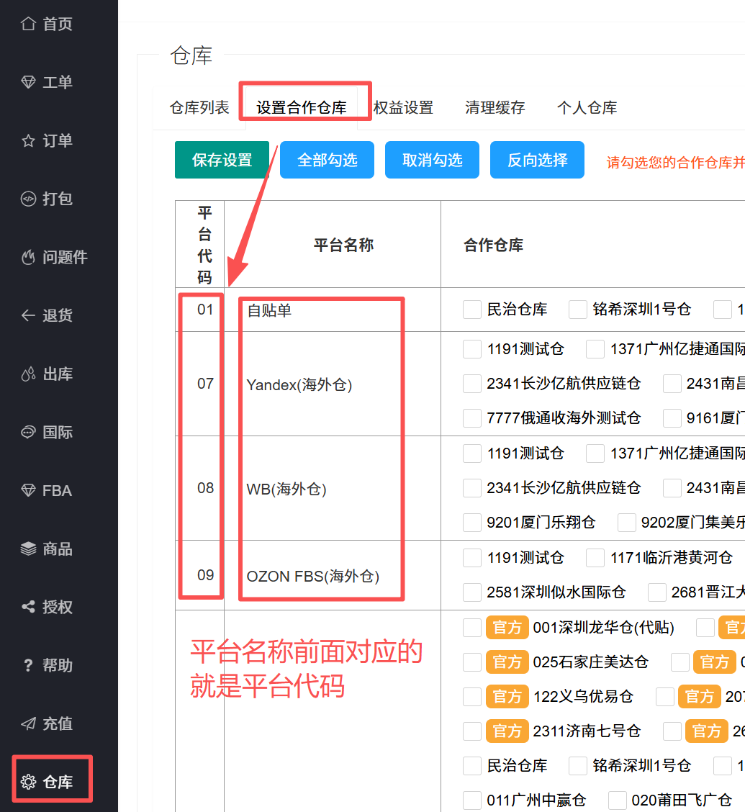
服务 | 服务代码
OZON UNI | 10
WB | 11
Yandex | 12
OZON FBP | 13
OZON中通 | 14
ozon eub空运(俄罗斯) | 15
ozon-E包裹特惠 | 16
ozon eub特惠(俄罗斯) | 17
ozon eub空运(哈萨克) | 18
ozon eub特惠(哈萨克) | 19
OZON GUOO | 20
OZON ETS | 21
OZON RETS | 22
OZON ATC | 23
OZON Tanais | 24
OZON OYX | 25
OZON Ural | 26
OZON 7D | 27
OZON CEL | 28
OZON CEL | 28
OZON ABT | 29
OZON兴远 | 30
OZON eub亚美尼亚 | 31
OZON Leader | 32
Lazada | 33
OZON eub阿塞拜疆 | 34
OZON IML | 35
美客多(美邮) | 36
OZON TFS | 37
虾皮 | 38
俄罗斯线下 | 39
FBA贴标 | 39
OZON eub乌兹别克 | 40
TEMU | 41
三态 | 42
Ebay | 43
速卖通 | 44
Jumia | 45
燕文 | 46
e邮宝特惠PUDO | 47
深速度 | 48
贺佰狮 | 49
贴单后顺丰上门揽收 | 50
邮政轻小件空运 | 51
邮政轻小件陆运 | 52
云途 | 53
CNE | 55
递四方 | 58
极兔 | 59
TikTok(万色揽收) | 60
TikTok(DCS东莞红梅) | 69
Daraz | 70
顺友 | 72
UBI | 73
超级兔 | 76
维狮 | 79
泰嘉 | 82
Joom(均辉) | 83
130美国空运小包 | 86
Joom(4PX) | 87
ozon eub特惠(已贴单) | 91
ozon eub特惠(白俄) | 171
ozon eub空运(白俄) | 172
俄罗斯E特快 | 173
ozon-E邮宝 | 699
商品AA | 909
贴单后寄快递 | 998
入库 | 999
自贴单 | 01
Yandex(海外仓) | 07
WB(海外仓) | 08
OZON FBS(海外仓) | 09
国内退货、拍照、拒收 | 999

